はじめに
1. 本ファイルの目的

 | 本ファイルは、「新事業進出補助金」の実績報告時に、補助事業者自身で撮影した物件等の写真を提出いただくためのフォーマットです。
 | 「3. 本ファイルの利用方法」に従い作成の上、実績報告時に電子申請システムに添付してください。

2. 各シートの概要

 | シート名 |  |  |  |  |  | 主な内容・役割
 | はじめに |  |  |  |  |  | (※本シート) 本ファイルの目的、各シートの入力方法等について説明しています。
 | 写真管理台帳(ロケトラBiz用) |  |  |  |  |  | 「ロケトラBiz」を使って撮影した写真の情報(物件の概要、撮影者、アップロード先URL等)を入力します。
 | 補助対象経費区分(管理No.) |  |  |  |  |  | 「新事業進出補助金」の実績報告では、原則「ロケトラBiz」を使用していただきますが、やむを得ず利用できない場合には、必要情報を入力し、直接写真データを添付します。

3. 本ファイルの利用方法

 |  |  | ！ | 本ファイルは、補助対象経費区分ごとに作成してください。
 |  |  | ！ | ファイルを作成する際、ファイル名は「実績報告用写真管理台帳(補助対象経費区分)」としてください。
 |  |  |  | 例：実績報告用写真管理台帳(機械装置・システム構築費) 等
 |  |  | ！ | 作成したファイルは、電子申請システムに添付の上、アップデートしてください。
 |  |  |  | 詳しくは、後述の「③ 電子申請システムへの添付」を参照してください。

 | 凡例

 |  |  |  |  | ：要入力(黒太枠で囲われているセルに値を入力してください)

 | ※ | 以下①、②は、「ロケトラBiz」の使用有無に応じて、どちらか一方のみの対応となります。

 | ① 「写真管理台帳(ロケトラBiz用)」シートの入力
 |  | ❶ | 「事業者名」及び「受付番号」を入力してください。
 |  |  | ※ | 「受付番号」は、採択通知書右上に記載されている「SJP」から始まる番号を入力してください。
 |  | ❷ | 「補助対象経費区分」、「管理No.」及び「物件名」を入力してください。
 |  |  | ※ | 「補助対象経費区分」は、プルダウンリストから選択してください。
 |  |  | ※ | 「管理No.」は、同一の補助対象経費で複数の物件がある場合に区別するために付番する番号となります。
 |  |  |  | 附番ルールについては、本補助金ホームページに掲載されている「実績報告ガイド」を参照してください。
 |  |  |  | 「実績報告ガイド」はこちら
 |  | ❸ | G列「事業名」からAA列「メモ」までは、「ロケトラBiz」からCSV出力した情報をそのまま貼り付けてください。
 |  |  | ※ | ロケトラBizにおけるCSV出力方法については、本補助金ホームページに掲載されている「ロケトラBiz 操作説明書」を参照してください。
 |  |  |  | 「ロケトラBiz 操作説明書」はこちら
1
 |  |  | ＜入力イメージ＞

2
3

 | ② 【ロケトラBizを使えない場合】「補助対象経費区分_(管理No.)」シートの入力
 |  | ❶ | 「事業者名」、「受付番号」、「補助対象経費区分」、「管理No.」及び「物件名」を入力してください。
 |  |  | ※ | 「受付番号」は、採択通知書右上に記載されている「SJP」から始まる番号を入力してください。
 |  |  | ※ | 「補助対象経費区分」は、プルダウンリストから選択してください。
 |  |  | ※ | 「管理No.」は、同一の補助対象経費で複数の物件がある場合に区別するために付番する番号となります。
 |  |  |  | 附番ルールについては、本補助金ホームページに掲載されている「実績報告ガイド」を参照してください。
 |  |  |  | 「実績報告ガイド」はこちら

 |  | ❷ | 該当する全ての写真を、写真添付エリア(太枠内)に貼り付けてください。
 |  |  | ※ | 写真ごとにメモ欄を準備してありますので、必要に応じて、写真の概要がわかる説明を記入してください。
 |  |  | ※ | 写真を貼り付ける際は「セルに画像を貼り付け」を選択してください。
 |  |  | ＜入力イメージ＞
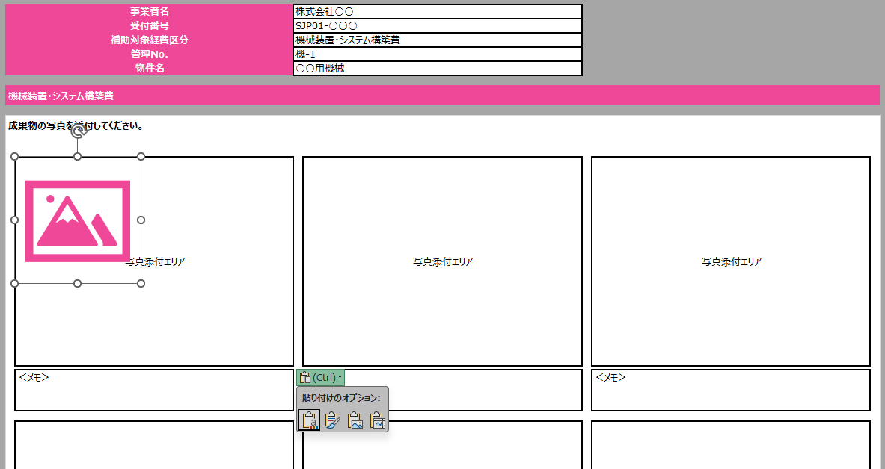
1

2

 |  | ❸ | 初期設定で、1シートにつき、写真添付エリアを15箇所準備しています。
 |  |  | 1シートに15枚以上の写真を添付する場合は、4行まとめてコピーし、「コピーしたセルの挿入」を選択してください。
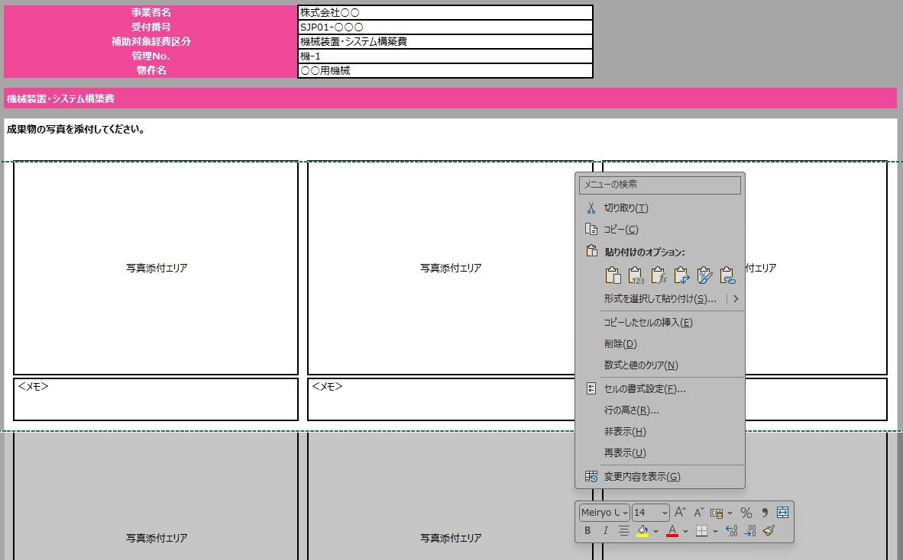

3

 |  | ❹ | 複数の成果物の写真を提出する場合には、シートをコピーして使用してください。
 |  |  | ※ | シート名は、「補助対象経費名(管理No.)」としてください。 ＜例：機械装置・システム構築費(機-2)、建物費(建-1) 等＞

4

 |  |  | ！ | 電子申請システムへのアップロード容量上限は1ファイルあたり30MBです。ファイルサイズが30MBを超過する場合には、
 |  |  |  | 写真のデータを圧縮してください。

 |  |  |  | ❶ | 「図の形式」タブから、「図の圧縮」を選択します。
1

 |  |  |  | ❷ | 「画像の圧縮」のポップアップが表示されるので、「Web(150ppi)」を選択し、「OK」をクリックします。
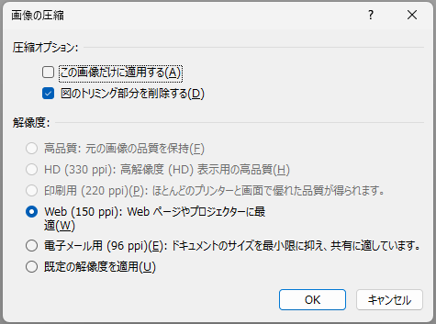

2

 | ③ 電子申請システムへの添付
 |  | 本ファイルを提出する際は、以下の申請項目に添付・アップロードしてください。

 |  |  |  | ① 機械装置・システム構築費
 |  |  |  |  | ➡「2. 実績報告」＞「7. 機械装置・システム構築費」＞「6. 機械装置・システム構築費(設置後の写真)」
 |  |  |  | ② 建物費
 |  |  |  |  | ➡「2. 実績報告」＞「8. 建物費」＞「6. 建物費(完了前、工事中、完了後の写真)」
 |  |  |  | ③ 広告宣伝・販売促進費
 |  |  |  |  | ➡「2. 実績報告」＞「15. 広告宣伝・販売促進費」＞「9 .広告宣伝・販売促進費(成果物を確認できる写真・データ)」
 |  |  |  | ④ 上記①～③以外の経費区分
 |  |  |  |  | ➡「2. 実績報告」＞経費区分ごとの「追加書類」の項目
 |  |  |  |  | 例： | 技術導入費の場合｜「2. 実績報告」＞「10. 技術導入費」＞「6.技術導入費(追加書類)」
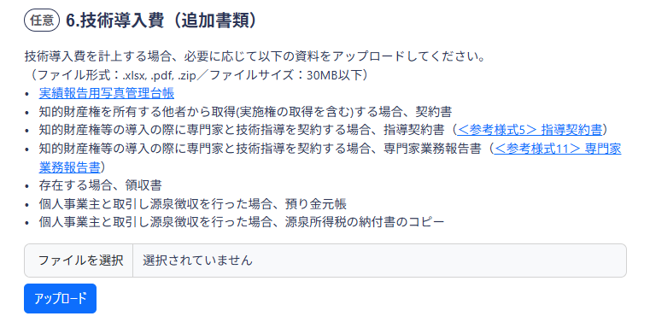

 |  | 詳しい操作方法は、「電子申請システム操作マニュアル(③実績報告の手続き)」を参照してください。
 |  | 「電子申請システム操作マニュアル(③実績報告の手続き)」はこちら

